FE-Transferências
Referência: AP-42 (USEPA, 2006) - https://www3.epa.gov/ttn/chief/ap42/ch13/final/c13s0204.pdf
Aerodynamic Particle Size Multiplier (k) For Equation 1 |  |  |  |  | Table 13.2.4-1. TYPICAL SILT AND MOISTURE CONTENTS OF MATERIALS AT VARIOUS INDUSTRIES
< 30 µm | < 15 µm | < 10 µm | < 5 µm | < 2.5 µm | Industry | Material | Silt Content (%) |  | Moisture Content (%)
0.74 | 0.48 | 0.35 | 0.2 | 0.053 |  |  | Range | Mean | Range | Mean
 |  |  |  |  | Iron and steel production | Pellet ore | 1,3 - 13 | 4.3 | 0,64 - 4,0 | 2.2
$$E=k\left(0,0016\right) \frac{{\left(\frac{U}{2,2}\right)}^{1,3}}{{\left(\frac{M}{2}\right)}^{1,4}}$$
Equação Geral: |  |  |  |  |  | Lump ore | 2,8 - 19 | 9.5 | 1,6 - 8,0 | 5.4
 |  |  |  |  |  | Coal | 2,0 - 7,7 | 4.6 | 2,8 - 11 | 4.8
 |  |  |  |  |  | Slag | 3,0 - 7,3 | 5.3 | 0,25 - 2,0 | 0.92
 |  |  |  |  |  | Flue dust | 2,7 - 23 | 13 | - | 7
 |  |  |  |  |  | Coke breeze | 4,4 - 5,4 | 4.9 | 6,4 - 9,2 | 7.8
 | Onde: E - emissão k - particle size multiplier (dimensionless) U - mean wind speed, meters per second (m/s) (miles per hour [mph]) M - material moisture content (%) |  |  |  |  | Blended ore | - | 15 | - | 6.6
 |  |  |  |  |  | Sinter | - | 0.7 | - | -
 |  |  |  |  |  | Limestone | 0,4 - 2,3 | 1 | ND | 0.2
 |  |  |  |  | Stone quarrying and processing | Crushed limestone | 1,3 - 1,9 | 1.6 | 0,3 - 1,1 | 0.7
 |  |  |  |  |  | Various limestone products | 0,8 - 14 | 3.9 | 0,46 - 5,0 | 2.1
 |  |  |  |  | Taconite mining and processing | Pellets | 2,2 - 5,4 | 3.4 | 0,05 - 2,0 | 0.9
 |  |  |  |  |  | Tailings | ND | 11 | - | 0.4
 |  |  |  |  | Western surface coal mining | Coal | 3,4 - 16 | 6.2 | 2,8 - 20 | 6.9
 |  |  |  |  |  | Overburden | 3,8 - 15 | 7.5 | - | -
 |  |  |  |  |  | Exposed ground | 5,1 - 21 | 15 | 0,8 - 6,4 | 3.4
 |  |  |  |  | Coal-fired power plant | Coal (as received) | 0,6 - 4,8 | 2.2 | 2,7 - 7,4 | 4.5
 |  |  |  |  | Municipal solid waste landfills | Sand | - | 2.6 | - | 7.4
 |  |  |  |  |  | Slag | 3,0 - 4,7 | 3.8 | 2,3 - 4,9 | 3.6
 |  |  |  |  |  | Cover | 5,0 - 16 | 9 | 8,9 - 16 | 12
 |  |  |  |  |  | Clay/dirty mix | - | 9.2 | - | 14
 |  |  |  |  |  | Clay | 4,5 - 7,4 | 6 | 8,9 - 11 | 10
 |  |  |  |  |  | Fly ash | 78 - 81 | 80 | 26 - 29 | 27
 |  |  |  |  |  | Misc. Fill materials | - | 12 | - | 11

Infos COV
Substance Details - Volatile organic compounds:
https://iaspub.epa.gov/sor_internet/registry/substreg/substance/details.do?displayPopup=&id=83723

VOC in BSO (benzene-soluble organics): Propane, butane, ethylene, propylene, butene, pentene, benzene, toluene, xylene, acetylene, tar acids, tar bases, heavy hydrocarbons, solvents, naphthalene, and tar oil

The largest emissions of individual VOCs are of butane, toluene, pentane, propane, ethanol

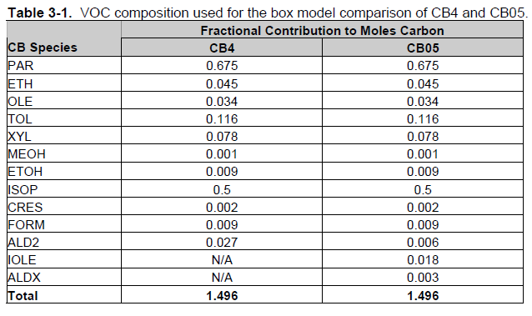

 | PAR | Parafina
 | ETH | Eteno
 | OLE | Oleofina
 | TOL | Tolueno
 | XYL | Xileno
 | MEOH | Metanol
 | ETOH | Etanol
 | ISOP | Isopreno
 | CRES | Cresol
 | FORM | Formaldeído
 | ALD2 | Acetaldeído
 | IOLE | Oleofina
 | ALDX | Acroleína

Referência: CB05 (USEPA, 2005)

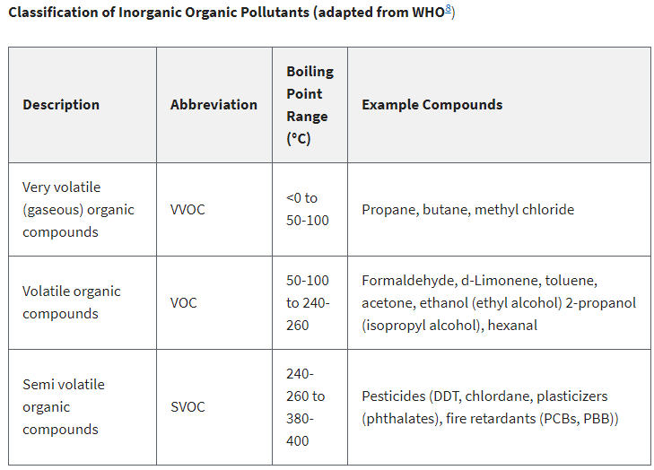

Referência: Technical Overview of Volatile Organic Compounds - USEPA (2017)

Controles
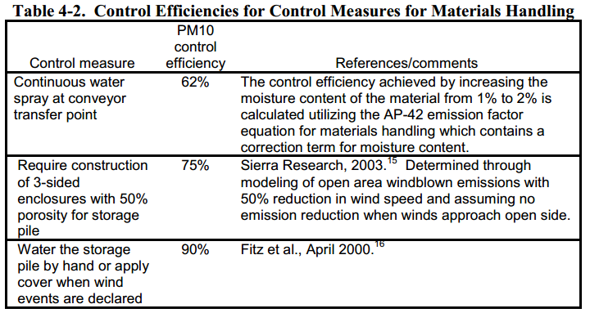
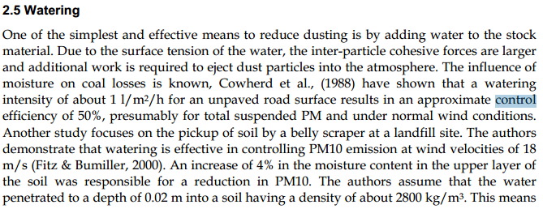
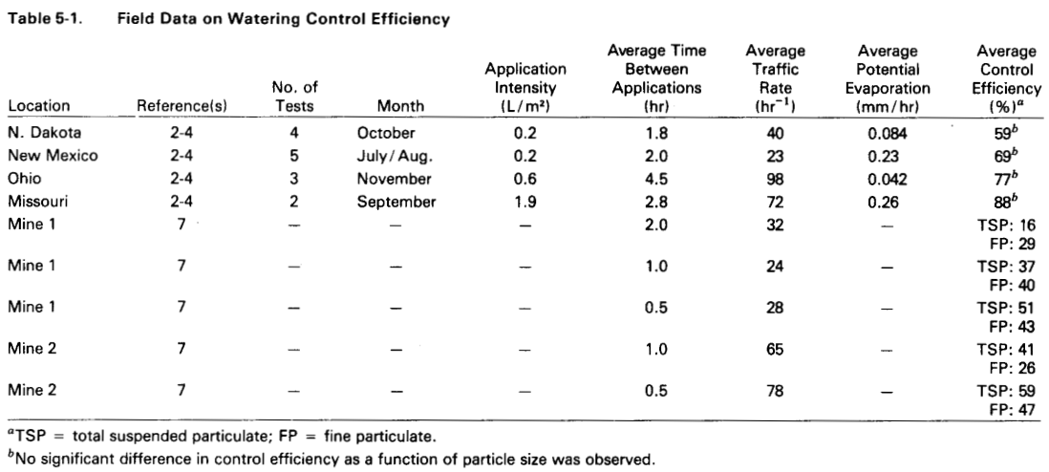
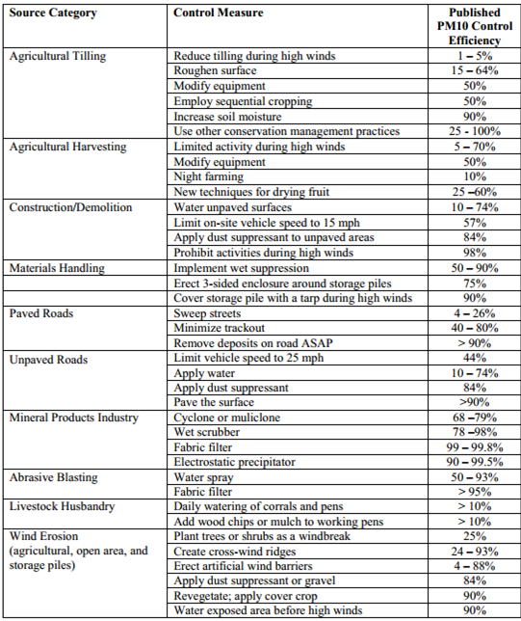

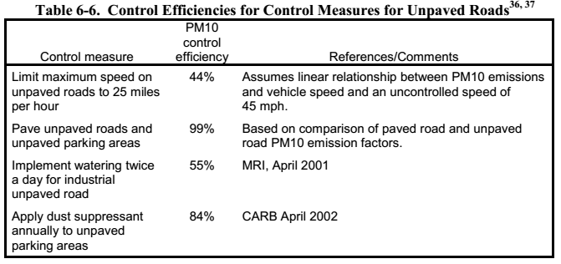
 |  |  | Fonte: Fugitive Dust Emissions from a Coal, Iron, Ore and Hydrated Alumina Stockpile (2012)

Fonte: WRAP Fugitive Dust Handbook (2006)

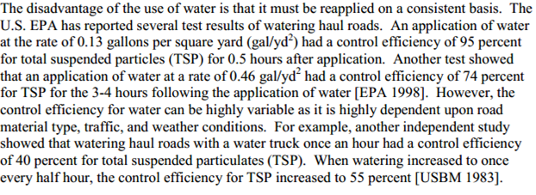

 |  |  |  | Fonte: Emission Control Technologies and Emission Factors for unpaved road fugitive emissions



 | Fonte: WRAP Fugitive Dust Handbook (2006)

 |  | Fonte: Dust Control Handbook for Industrial Minerals Mining and Processing (CDC, 2012)

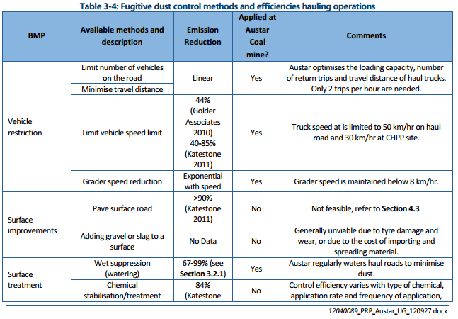
 |  |  |  |  |  | Fonte: WRAP Fugitive Dust Handbook (2006)

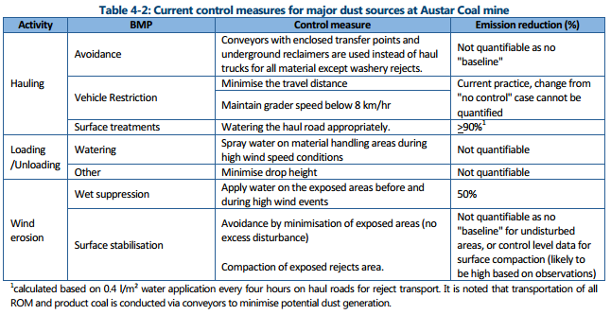

 |  |  |  |  | Huan et al. (2013)

Fonte: Handbook of dust control in mining - CDC (IC-9465)
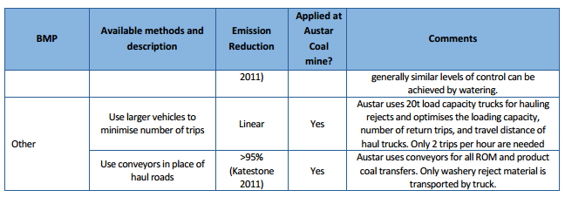

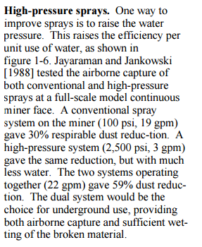

 | Fonte: Topic and Zitnik (2012)
 |  |  | Fonte: PARTICULATE MATTER BEST MANAGEMENT PRACTICE POLLUTION REDUCTION PROGRAM (2012)
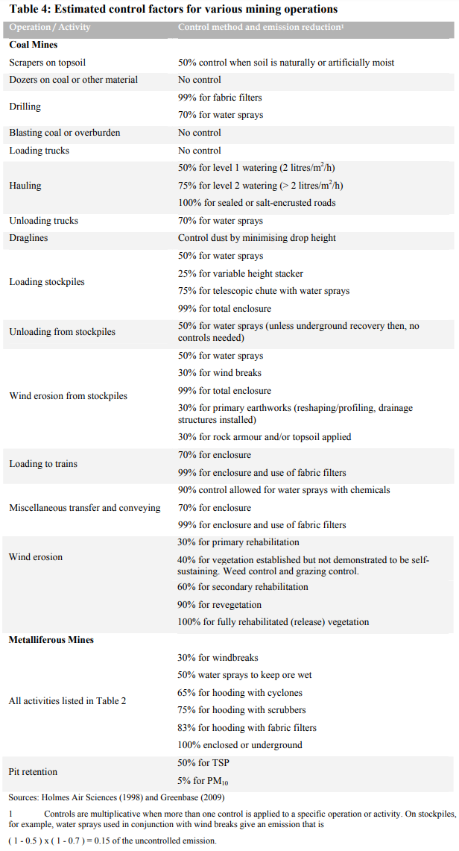

Fonte: Handbook of dust control in mining - CDC (IC-9465)

 | Fonte: NPI (2012)

Dados
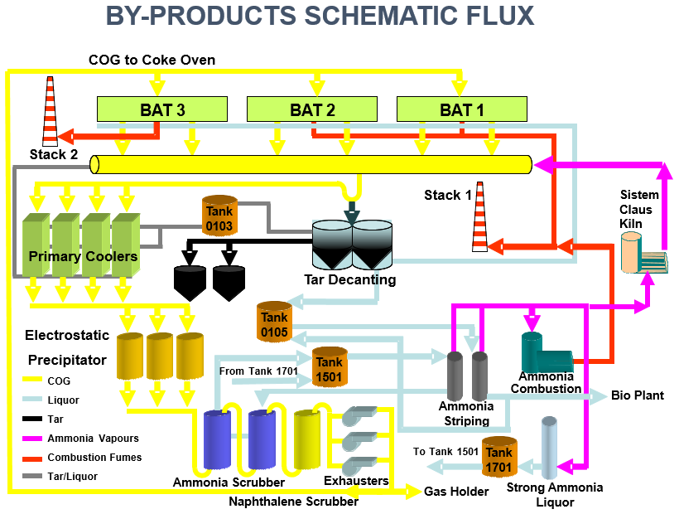
Fonte: Informações enviadas pelo empreendimento através dos Ofícios IEMA N° 576/2016
Coqueria |  | Aciaria |  |  | Unidade | Material | Quantidade [toneladas]
Material | Quantidade (ton.) | Material | Quantidade (ton.) |  | Coqueria Convencional (by products) | Carvão base umida | 2,070,609
Produção de coque bruto | 1,439,541 | Produção de aço liquido | 7,060,955 |  |  | Carvão base seca | 1,984,608
Carvão consumido (base seca) | 1,984,608 | Ferro gusa - consumido | 7,260,067 |  | Coqueria Heat Recovery | Carvão base umida | 2,410,693
Sinterização |  | Coque - consumido | 22,529 |  |  | Carvão base seca | 2,217,644
Material | Quantidade (ton.) | Ferro-cromo - consumido | 1,236 | Chega em bags e vai para silos térreos | Sinterização | Antracito | 100,654
Produção de sinter bruto | 5,559,450 | Ferro-manganes - consumido | 31,302 |  | Altos-Fornos | Carvão para PCI | 1,246,520
sinter fino - consumido | 535,203 | Niquel - consumido | 245 |  |  | Coque | 75,379
coque - consumido | 204,059 | Sucata comprada - consumido | 59,214 |  | Total considerando carvão base umida |  | 5,828,476
calcario - consumido | 1,183,218 | Cal - consumido | 233,814 |  | Total considerando carvão base seca |  | 5,549,426
cal - consumido | 93,195 | Dolomita bruta - consumido | 91,743
Minerio de ferro (sinter feed) - consumido | 3,972,596 | Dolomita calcinada - consumido | 140,298
Pó da limpeza do gas de AF - consumido | 21,339 | Minerio de ferro - consumido | 51,101 |  | Materiais Movimentados BRIQUETAGEM – 2015 (t)
Pó da limpeza do gas do Convertedor LD - consumido | 22,351 | Pó da limpeza do gas do Convertedor LD - geração | 22,351 |  | Carepa Transferência | 18,737.05
Lama do Convertedor do LD - consumido | 94,404 | Lama do Convertedor do LD - geração | 95,898 |  | Sucata Fina | 37,406.75
Antracito - consumido | 100,654 | Sucata interna - geração | 193,486 |  | Lama de Aciaria | 72,511.00
Oleo diesel - consumido (m3) | 175 | Sucata interna - consumida | 506,250 |  | Carepa Interna | 42,567.97
 |  | Oleo diesel - consumido (m3) | 253 |  | Finos de Sinter | 18,202.73
Altos-fornos |  | Lingotamento continuo |  |  | Cimento | 1,276.00
Material | Quantidade (ton.) | Material | Quantidade (ton.) |  | Cal Hidratada | 5,148.10
Produção de gusa | 7,403,876 | Aço liquido - consumido | 7,060,955 |  | Melaço | 6,681.61
Coque - consumido | 1,894,608 | Placa (aço bruto) - geração | 6,841,531 |  |  | 202,142.75
Sinter - cosumido | 4,945,443 | Placa (aço bruto) - venda | 3,038,457
Minério de ferro - consumido | 1,123,891 | Placa (aço bruto) - estoque | 40,878 |  | Produção 2015 (t) | 194,852.00
Pelotas - consumido | 5,602,326 | Sucata interna - geração | 56,663
Carvão para PCI - consumido | 1,246,520 | Laminação de tiras a quente (LTQ)
Oleo diesel - consumido (m3) | 109 | Material | Quantidade (ton.) |  | Calcário enviado para Lhoist (ton.): | 477,810.00
Sucata gerada | 76,928 | Placa (aço bruto) - consumido | 3,762,196
Sucata consumida | 21,364 | Bobinas - geração | 3,660,251
Escoria granulada | 1,743,609 | Sucata interna - geração | 61,964

Origem | Material | Quantidade recebida [tonelada] | quantidade distribuida [tonelada] | estoque | Enviado para
Materias-primas | Sinter Feed | 4,010,059 | 3,972,596 | 37,463 | Sinterização
 | Minério de Ferro granulado | 1,307,259 | 1,174,993 | 132,266 | Altos-Fornos
 | Pelota | 794,115 | 754,561 | 39,554 | Altos-Fornos
 | Antracito | 100,654 | 93,195 | 7,459 | Sinterização
 | Coque fino | 180,728 | 180,728 | 0 | Sinterização
 | Calcário | 1,246,565 | 1,183,218 | 63,347 | Sinterização
Altos-Fornos | Pó do Balão AF | 21,339 | 21,339 | 0 | Sinterização
Aciaria e Sinterização (Finos: calcario, escória) | Cal Dolomítica Fina | 2,550 | 2,550 | 0 | Sinterização | Considerado que toda Cal foi recebida nos Silos
 | Pré-Cal Calcitica | 267 | 267 | 0 | Sinterização
Coqueria, Sinterização, Altos-fornos e Aciaria (Finos Industriais:Lama, po carbonoso, finos sinter, pó de despoeiramento) | Lama Aciaria Fina | 95,898 | 94,404 | 1,494 | Sinterização
 | Pó Carbonoso Coqueria | 1,245 | 1,245 | 0 | Sinterização
 | Finos de sinter, pós de despoeiramentos | 19,451 | 19,451 | 0 | Sinterização

Fonte: Informações enviadas pelo empreendimento através dos Ofícios IEMA N° 444/2016 e 012/2017 (Coqueria Heat Recovery)
Material | Umidade (%)
Carvão | 8.85
Coque - Small Coke | 12.83 | 11.75
Coque - Breeze Coke | 10.68

Fonte: Dados obtidos em visita técnica
Pátios | Material | Umidade [%] | OBS | Transporte
CASP | Lama de AF e Aciaria | 35-40 (lama AF) |  | Caminhão
Beneficiamento 8 de Escória | Escória de AF e aciaria | 15 | 2 britadores | Caminhão
Pátio Escória 2 | Escória de KR e LD |  | 1 britador | Caminhão
Calcário | Calcário | 1 |  | Caminhão e correia transportadora

Fonte: Informado por e-mail pela AMT em 28/03/2019

Rotas
 |  |  |  |  |  |  |  |  |  |  | Sinter Feed |  | Minério Granulado
 |  |  |  |  |  |  |  |  |  |  | 4,010,059 |  | 1,307,259

VIRADOR DE VAGÕES
 |  |  |  |  |  |  |  |  |  |  |  |  |  |  |  |  | Antracito |  | Carvão | Carvão PCI |  | Coque
 |  |  |  |  |  |  |  | Pelota |  |  |  |  |  |  |  |  | 100,654 |  | 4,481,302 | 1,246,520 |  | 75,379
 |  |  |  |  |  |  |  | 794,115
VALE
LHOIST
PÁTIO DE CARVÃO
 |  |  |  |  | Calcário
 |  |  |  |  | 1,816,118
RECEBIMENTO DE CALCÁRIO
PÁTIO DE EMERGÊNCIA DE COQUE - SINTERIZAÇÃO
Calcário Recebido
477,810 |  |  |  |  |  |  |  |  |  |  |  |  |  |  |  |  |  |  |  |  |  |  |  |  |  | Coque
 |  |  |  |  |  |  |  |  |  |  |  |  |  |  |  |  |  |  |  |  |  |  |  |  |  | 75,379

PÁTIO DE MINÉRIOS
 |  |  |  |  |  |  |  |  |  |  |  |  |  | Antracito
 |  |  |  |  |  |  |  |  |  |  |  |  |  | 100,654
 |  |  |  | Calcário |  |  |  |  |  |  |  |  |  |  |  |  |  |  |  |  |  |  |  | Carvão
COQUERIA HEAT RECOVERY
 |  |  |  | 1,246,565 |  |  |  |  |  |  |  |  |  |  |  |  |  |  |  |  |  |  |  | 2,410,693
 |  |  |  |  |  |  |  |  |  |  |  |  |  | Pó Carbonoso
 |  |  |  |  |  |  |  |  |  |  |  |  |  | 1,245

 |  |  |  |  |  |  |  |  |  |  |  |  |  | Coque Fino | Sinter Fino
 |  |  |  |  |  |  |  |  |  |  |  |  |  | 180,728 | 19,451
 |  |  |  |  |  |  |  |  |  |  |  |  |  |  |  |  |  |  |  |  |  |  |  |  |  |  |  | Coque | Vendido para João Monlevade - transportado por vagões
 |  |  |  |  |  |  |  |  |  |  |  |  |  |  |  |  |  |  |  |  |  |  |  |  |  |  |  | 1,873,098
 |  |  |  | Cal |  |  |  |  |  |  |  |  |  | Lama Aciaria | Pó AF
 |  |  |  | 2,817 |  |  |  |  |  |  |  |  |  | 95,898 | 21,339
 |  |  |  |  |  | Minério Granulado | Sinter Feed | Calcário | Lama Aciaria |  | Antracito | Pelota |  |  | Pó Convertedor
 |  |  |  |  |  | 132,266 | 37,463 | 63,347 | 1,494 |  | 7,459 | 39,554 |  |  | 22,351
 |  |  |  |  |  |  |  | Sinter | Pó AF
 |  |  |  |  |  |  |  | 614,007 | 0

 |  |  |  |  |  |  | Coque Fino | Pó Carbonoso | Sinter Feed |  | Cal | Pó Convertedor
 |  |  |  |  |  |  | 204,059 | 1,245 | 3,972,596 |  | 2,817 | 22,351
 |  |  |  |  |  |  | Lama Aciaria | Antracito | Calcário |  | Sinter Fino | Pó AF |  |  |  |  |  |  |  |  |  | Carvão
 |  |  |  |  |  |  | 94,404 | 93,195 | 1,183,218 |  | 535,203 | 21,339 |  |  |  |  |  |  |  |  |  | 2,070,609
SINTERIZAÇÃO
COQUERIA
PÁTIO DE EMERGÊNCIA DE COQUE - COQUERIA CONVENCIONAL
Dolomita Calcinada
140,298 |  | Calcário |  |  |  |  |  |  |  |  |  |  | O sinter fino e a cal vem de onde? CAL - SILOS; SINTER FINO - STOCKHOUSE |  |  |  |  |  |  |  |  |  |  |  |  |  | Coque
Cal |  | 91,743 |  |  | Cal |  |  |  |  |  |  |  |  |  |  |  |  |  |  |  |  |  |  |  |  |  | 60,000
233,814 |  |  |  |  | 90,378

ACIARIA
 |  |  | Minério
 |  |  | 51,101 |  | Coque
 |  |  |  |  | 22,529 |  |  |  |  |  |  |  |  |  |  |  |  |  |  |  |  | Coque
 |  |  |  |  |  |  |  |  |  |  |  |  |  |  |  | Pelota |  |  |  |  |  | 1,357,012
 |  |  |  |  | Sucata |  |  |  |  |  |  |  |  |  |  | 754,561
Briquete |  |  |  |  | 565,464 |  |  |  |  |  |  |  | Sinter |  |  | Minério Granulado |  |  | Carvão PCI
194,852 |  |  |  |  |  |  |  |  |  |  |  |  | 4,945,443 |  |  | 1,123,891 |  |  | 1,246,520
VALE
ALTOS FORNOS

 |  |  |  |  |  |  |  |  |  |  |  |  | Pelota |  |  |  |  |  | Coque
 |  |  |  |  | Ferro Gusa |  |  |  |  |  |  |  | 4,847,765 |  |  |  |  |  | 1,894,608
 |  |  |  |  | 7,260,067 |  |  |  |  |  |  |  |  |  |  |  |  |  |  |  |  | Coque
 |  |  |  |  |  |  |  |  |  |  |  |  |  |  |  |  |  | Sucata |  |  |  | 537,595
 |  |  |  |  |  |  |  |  |  |  |  |  |  |  |  |  |  | 21,364

Vendida - Transportada Caminhão

 |  |  |  |  |  |  |  |  |  |  |  |  |  |  |  |  |  |  |  |  |  |  | Escória Granulada
 |  |  |  |  |  |  |  |  |  |  |  |  |  |  |  |  |  |  |  |  |  |  | 1,743,609

LINGOTAMENTO CONTÍNUO

PÁTIO SUCATA
 |  |  |  |  |  |  |  |  |  |  |  |  |  |  |  |  |  |  |  |  | Escória LD | Sucata |  |  | Sucata
 |  |  |  |  |  |  |  |  |  |  |  |  |  |  |  |  |  |  |  |  | 640,561 | 193,486 |  |  | 56,663
 | Escória KR
LTQ
 | 174,658
PÁTIO ESCÓRIA
2
PÁTIO DE BENEFICIAMENTO DE ESCÓRIA (CANTEIRO 8)
 |  |  |  |  | Escória AF - Dry Pit
 |  |  |  |  | 17,412 |  |  |  |  |  |  |  |  |  |  |  |  |  |  |  |  | Sucata |  |  | Sucata
 |  |  |  |  |  |  |  |  |  |  |  |  |  |  |  |  | Pó Balão AF |  |  |  |  | 76,928 |  |  | 61,964
CASP / SAPPORO
 |  |  |  |  |  |  |  |  |  |  |  |  |  |  |  |  | 37,803
 |  |  |  |  |  |  |  |  |  |  | Pó Convertedor | Lama Aciaria
 | Escória LD |  |  |  |  |  |  |  |  |  | 22,351 | 168,409
 | 640,561

 |  |  |  |  |  |  |  |  |  |  |  |  |  |  |  |  |  |  | Carepa
 |  |  |  |  |  |  |  |  |  |  |  |  |  |  |  |  |  |  | 3,329

 |  |  |  |  |  |  |  |  |  |  |  |  |  |  | Pó Balão AF
 |  |  |  |  |  |  |  |  |  |  |  |  |  |  | 16,464

BRIQUETAGEM
 |  |  |  |  |  |  |  |  | Sucata |  |  |  |  |  |  |  | TRANSPORTE: CAMINHAO | CAREPA 100% CONSUMIDA EM TUBARAO
 |  |  |  | Sinter Fino |  |  |  |  | 37,407 |  |  |  |  |  |  |  |  | ESCORIA DE AF VENDIDA
 |  |  |  | 18,203 |  |  |  |  |  |  |  |  |  |  |  |  |  | LAMA FINA ACIARIA - CONSUMIDA EM TUBARAO
 |  |  |  |  |  |  |  |  | Carepa | Lama Aciaria |  |  |  |  |  |  |  | PÓ BALAO - 3124 T VENDIDO E RESTANTE CONSUMIDO/ESTOCADO (21339 T CONSUMIDAS NA SINTE; DIFERENÇA E ESTOCADA)
 |  |  |  |  |  |  |  |  | 42,568 | 72,511 |  |  |  |  |  |  |  | ESCORIA KR - VENDIDA/DOAÇAO ; CONSUMO SINTER 78847 T; BRIQUETAGEM 1468 T - Não consegui fazer o balanço, pois não foi informado consumo de KR pela sinterização ou briquetagem na planilha oficial encmainhada
 |  |  |  | Cal |  |  |  |  |  |  |  |  |  |  |  |  |  | ESCORIA LD - 100% VENDIDA
 |  |  |  | 5,148 |  |  |  |  | Carepa
 |  |  |  |  |  | Cimento |  |  | 18,737
 |  |  |  |  |  | 1,276

Escória LD | Escória KR |  | Escória AF - Dry Pit
2,335,171 | 338,520 |  | 154,502
Vendida - Transportada Caminhão
Vendida - Transportada Caminhão

Transferências
Funcionamento (horas): | 24
Velocidade do Vento (m/s) | 4.2

Fonte: Informações enviadas pelo empreendimento através do Ofício IEMA N° 576/2016
Origem | Destino | Fonte Emissora | Material | Umidade do Material [%] | Controle | Controle [%] | Quantidade [t/h] | Lat (º) | Long (º) | H (m) | Fator de Emissão [kg/t] |  |  | Taxa de Emissão [kg/h]
 |  |  |  |  |  |  |  |  |  |  | PM | PM10 | PM2,5 | PM | PM10 | PM2,5
Pátio Carvão - Vale | Pátio Carvão - AMT | C56-01 - Peneira / C56-04 | Carvão e Antracito | 8.85 | Enclausurada | 70 | 665 | -20.262974 | -40.228727 |  | 1.25E-02 | 4.30E-03 | 8.95E-04 | 2.4951 | 0.8583 | 0.1787
 |  | C56-04 / 56-08 | Carvão e Antracito | 8.85 | - | 0 | 665 | -20.261852 | -40.230164 |  | 3.41E-04 | 1.61E-04 | 2.45E-05 | 0.2272 | 0.1074 | 0.0163
 |  | EP_Carvão_Antracito | Carvão e Antracito | 8.85 | - | 0 | 654 | -20.260234 | -40.228983 |  | 3.41E-04 | 1.61E-04 | 2.45E-05 | 0.2233 | 0.1056 | 0.0160
Pátio Carvão - Vale | Pátio Carvão - AMT | C56-01 - Peneira / C56-04 | Coque | 11.75 | Enclausurada | 70 | 9 | -20.262974 | -40.228727 |  | 1.10E-02 | 4.30E-03 | 7.88E-04 | 0.0284 | 0.0111 | 0.0020
 |  | C56-04 / 56-08 | Coque | 11.75 | - | 0 | 9 | -20.261852 | -40.230164 |  | 2.29E-04 | 1.09E-04 | 1.64E-05 | 0.0020 | 0.0009 | 0.0001
 |  | EP_Coque | Coque | 11.75 | - | 0 | 9 | -20.259303 | -40.227149 |  | 2.29E-04 | 1.09E-04 | 1.64E-05 | 0.0020 | 0.0009 | 0.0001
Pátio Carvão - AMT | Coqueria Heat Recovery | REC_PC | Carvão | 8.85 | Aspersão com Polímero / Cinturão Verde | 88 | 275 | -20.257390 | -40.227458 |  | 3.41E-04 | 1.61E-04 | 2.45E-05 | 0.0113 | 0.0053 | 0.0008
 |  | REC_PC / BC-214 | Carvão | 8.85 | - | 0 | 275 | -20.254190 | -40.225058 |  | 3.41E-04 | 1.61E-04 | 2.45E-05 | 0.0940 | 0.0444 | 0.0067
 |  | BC-214 / BC-215 | Carvão | 8.85 | - | 0 | 275 | -20.253370 | -40.226162 |  | 3.41E-04 | 1.61E-04 | 2.45E-05 | 0.0940 | 0.0444 | 0.0067
 |  | BC-215 / BC-215A | Carvão | 8.85 | - | 0 | 275 | -20.252076 | -40.223778 |  | 3.41E-04 | 1.61E-04 | 2.45E-05 | 0.0940 | 0.0444 | 0.0067
 |  | BC-215A / BC-216 | Carvão | 8.85 | - | 0 | 275 | -20.249937 | -40.223464 |  | 3.41E-04 | 1.61E-04 | 2.45E-05 | 0.0940 | 0.0444 | 0.0067
 |  | BC-216 / Heat Recovery | Carvão | 8.85 | Enclausurada | 70 | 275 | -20.237832 | -40.228414 | 5.6 | 3.41E-04 | 1.61E-04 | 2.45E-05 | 0.0282 | 0.0133 | 0.0020
Pátio Carvão - AMT | Coqueria Convencional | REC_PC | Carvão | 8.85 | Aspersão com Polímero / Cinturão Verde | 88 | 236 | -20.257390 | -40.227458 |  | 3.41E-04 | 1.61E-04 | 2.45E-05 | 0.0097 | 0.0046 | 0.0007
 |  | REC_PC / C56-13A | Carvão | 8.85 | - | 0 | 236 | -20.254190 | -40.225058 |  | 3.41E-04 | 1.61E-04 | 2.45E-05 | 0.0807 | 0.0382 | 0.0058
 |  | C56-13A / C56-13 | Carvão | 8.85 | - | 0 | 236 | -20.253204 | -40.226563 |  | 3.41E-04 | 1.61E-04 | 2.45E-05 | 0.0807 | 0.0382 | 0.0058
 |  | C56-13 / C56-16 | Carvão | 8.85 | - | 0 | 236 | -20.252154 | -40.228087 |  | 3.41E-04 | 1.61E-04 | 2.45E-05 | 0.0807 | 0.0382 | 0.0058
 |  | C56-16 / Silos Mistura | Carvão | 8.85 | Enclausurada | 70 | 236 | -20.251237 | -40.227515 |  | 3.41E-04 | 1.61E-04 | 2.45E-05 | 0.0242 | 0.0115 | 0.0017
 |  | C6 / Britadores | Carvão | 8.85 | Enclausurada | 70 | 236 | -20.250570 | -40.228534 |  | 2.70E-03 | 1.20E-03 | 1.93E-04 | 0.1915 | 0.0851 | 0.0137
 |  | C9 / C10 | Carvão | 8.85 | Enclausurada | 70 | 236 | -20.251361 | -40.229076 |  | 3.41E-04 | 1.61E-04 | 2.45E-05 | 0.0242 | 0.0115 | 0.0017
 |  | C10 / C13 / C11 | Carvão | 8.85 | Enclausurada | 70 | 236 | -20.251676 | -40.229337 |  | 3.41E-04 | 1.61E-04 | 2.45E-05 | 0.0242 | 0.0115 | 0.0017
 |  | C13 / Torre 2 | Carvão | 8.85 | Enclausurada | 70 | 236 | -20.253166 | -40.230679 |  | 3.41E-04 | 1.61E-04 | 2.45E-05 | 0.0242 | 0.0115 | 0.0017
 |  | C11 / C12 | Carvão | 8.85 | Enclausurada | 70 | 236 | -20.250617 | -40.230870 |  | 3.41E-04 | 1.61E-04 | 2.45E-05 | 0.0242 | 0.0115 | 0.0017
 |  | C12 / Torre 1 | Carvão | 8.85 | Enclausurada | 70 | 236 | -20.252098 | -40.232231 |  | 3.41E-04 | 1.61E-04 | 2.45E-05 | 0.0242 | 0.0115 | 0.0017
Pátio Carvão - AMT | Moagem do PCI | REC_PC | Carvão PCI | 8.85 | Aspersão com Polímero / Cinturão Verde | 88 | 142 | -20.257390 | -40.227458 |  | 3.41E-04 | 1.61E-04 | 2.45E-05 | 0.0058 | 0.0028 | 0.0004
 |  | REC_PC / C56-14 | Carvão PCI | 8.85 | - | 0 | 142 | -20.254190 | -40.225058 |  | 3.41E-04 | 1.61E-04 | 2.45E-05 | 0.0486 | 0.0230 | 0.0035
 |  | C56-14 / C56-17 | Carvão PCI | 8.85 | - | 0 | 142 | -20.253204 | -40.226563 |  | 3.41E-04 | 1.61E-04 | 2.45E-05 | 0.0486 | 0.0230 | 0.0035
 |  | C56-17 / Silos Regularização PCI | Carvão PCI | 8.85 | Enclausurada | 75 | 142 | -20.254085 | -40.227164 |  | 3.41E-04 | 1.61E-04 | 2.45E-05 | 0.0121 | 0.0057 | 0.0009
 |  | C56-18A / C56-19A | Carvão PCI | 8.85 | - | 0 | 142 | -20.257672 | -40.229691 |  | 3.41E-04 | 1.61E-04 | 2.45E-05 | 0.0486 | 0.0230 | 0.0035
 |  | C56-19A / C-56-20A | Carvão PCI |  |  |  |  | -20.253674 | -40.235623
 |  | C56-20A / C56-25A | Carvão PCI |  |  |  |  | -20.251079 | -40.239652
Pátio Carvão - AMT | Pilha Antracito - Pátio Minérios | Pá Carregadeira / Caminhão | Antracito | 8.85 | Aspersão com Polímero / Cinturão Verde | 84 | 11 | -20.257426 | -40.224950 | 2 | 3.41E-04 | 1.61E-04 | 2.45E-05 | 0.0006 | 0.0003 | 0.0000
 |  | Caminhão / Pilha Antracito | Antracito | 8.85 | - | 0 | 11 | -20.254825 | -40.235029 | 2 | 3.41E-04 | 1.61E-04 | 2.45E-05 | 0.0039 | 0.0019 | 0.0003
Pátio Minérios (Pilha Antracito) | Silos da Sinterização | Pá carregadeira / Tremonha | Antracito | 8.85 | Aspersão com Água | 50 | 11 | -20.254975 | -40.235605 | 2 | 3.41E-04 | 1.61E-04 | 2.45E-05 | 0.0018 | 0.0009 | 0.0001
 |  | CT1 | Antracito | 8.85 | - | 0 | 11 | -20.256271 | -40.233748 |  | 3.41E-04 | 1.61E-04 | 2.45E-05 | 0.0036 | 0.0017 | 0.0003
 |  | CT2 | Antracito | 8.85 | - | 0 | 11 | -20.255363 | -40.233090 |  | 3.41E-04 | 1.61E-04 | 2.45E-05 | 0.0036 | 0.0017 | 0.0003
 |  | CT3 | Antracito |  |  |  |  | -20.253755 | -40.235634
 |  | CT4 | Antracito |  |  |  |  | -20.253423 | -40.235315
 |  | CT4 / Silos Sinterização | Antracito |  |  |  |  | -20.254327 | -40.233963
Coqueria Heat Recovery | Stockhouse AF3 | Heat Recovery / BC-331 | Coque | 11.75 | - | 0 | 61 | -20.237823 | -40.228414 |  | 2.29E-04 | 1.09E-04 | 1.64E-05 | 0.0141 | 0.0067 | 0.0010
 |  | BC-331 / BC-332 | Coque | 11.75 | - | 0 | 61 | -20.249937 | -40.223464 |  | 2.29E-04 | 1.09E-04 | 1.64E-05 | 0.0141 | 0.0067 | 0.0010
 |  | BC-332 / BC-332A | Coque | 11.75 | - | 0 | 61 | -20.252076 | -40.223778 |  | 2.29E-04 | 1.09E-04 | 1.64E-05 | 0.0141 | 0.0067 | 0.0010
 |  | BC-332A / BC-332B | Coque | 11.75 | - | 0 | 61 | -20.253388 | -40.226162 |  | 2.29E-04 | 1.09E-04 | 1.64E-05 | 0.0141 | 0.0067 | 0.0010
 |  | BC-332B / BC-333 | Coque | 11.75 | - | 0 | 61 | -20.253756 | -40.226433 |  | 2.29E-04 | 1.09E-04 | 1.64E-05 | 0.0141 | 0.0067 | 0.0010
 |  | BC-333 / BC-334 | Coque | 11.75 | - | 0 | 61 | -20.249593 | -40.232566 |  | 2.29E-04 | 1.09E-04 | 1.64E-05 | 0.0141 | 0.0067 | 0.0010
 |  | BC-334 / CK-202 | Coque |  |  |  |  | -20.253367 | -40.235602
 |  | CK-202 / CK-203 | Coque |  |  |  |  | -20.253467 | -40.235478
 |  | CK-203 / CK-204 | Coque |  |  |  |  | -20.254527 | -40.236319
 |  | CK-204 / CK-205 | Coque |  |  |  |  | -20.254326 | -40.236615
Coqueria Convencional | Stockhouse AF1 | CK-3 - Peneiramento / CK4 | Coque |  |  |  |  | -20.251246 | -40.233900
 |  | CK-4 / CK5 | Coque |  |  |  |  | -20.252945 | -40.235158
 |  | CK-5 / CK5-BIS | Coque |  |  |  |  | -20.252387 | -40.236149
 |  | CK5-BIS / CK6 | Coque |  |  |  |  | -20.252031 | -40.236625
 |  | CK-6 / Silos Coque AF1 | Coque |  |  |  |  | -20.251266 | -40.236179
Coqueria Convencional | Stockhouse AF2 | CK-3 - Peneiramento / CK4 | Coque |  |  |  |  | -20.251246 | -40.233900
 |  | CK-4 / CK5 | Coque |  |  |  |  | -20.252945 | -40.235158
 |  | CK-5 / CK-21 | Coque |  |  |  |  | -20.252524 | -40.235940
Coqueria Convencional | Pátio Emergência de Coque (Coqueria) | Carregamento Caminhão | Coque | 11.75 | - | 0 | 7 | -20.252167 | -40.233431 | 2 | 2.29E-04 | 1.09E-04 | 1.64E-05 | 0.0016 | 0.0007 | 0.0001
 |  | Basculamento Coque | Coque | 11.75 | - | 0 | 7 | -20.254363 | -40.230067 | 2 | 2.29E-04 | 1.09E-04 | 1.64E-05 | 0.0016 | 0.0007 | 0.0001
Coqueria | Pátio Minérios | Carregamento Caminhão | Pó Carbonoso | 7.10 | - | 0 | 0.1 | -20.252250 | -40.233494 | 2 | 4.65E-04 | 2.20E-04 | 3.33E-05 | 0.0001 | 0.0000 | 0.0000
 |  | Basculamento Pó Carbonoso | Pó Carbonoso | 7.10 | - | 0 | 0.1 | -20.257880 | -40.232139 | 2 | 4.65E-04 | 2.20E-04 | 3.33E-05 | 0.0001 | 0.0000 | 0.0000
Hopper Ferroviário | Pátio de Minérios | Hopper Ferroviário - Sinter Feed | Sinter Feed | 7.60 | Aspersão com Água | 50 | 458 | -20.258500 | -40.243052 |  | 4.23E-04 | 2.00E-04 | 3.03E-05 | 0.0967 | 0.0457 | 0.0069
 |  | CT1 | Sinter Feed | 7.60 | Enclausurada | 70 | 458 | -20.258548 | -40.242679 |  | 4.23E-04 | 2.00E-04 | 3.03E-05 | 0.0580 | 0.0274 | 0.0042
 |  | CT1 / M-2 | Sinter Feed | 7.60 | Enclausurada | 70 | 458 | -20.257928 | -40.242110 |  | 4.23E-04 | 2.00E-04 | 3.03E-05 | 0.0580 | 0.0274 | 0.0042
 |  | M-2 / M3-R | Sinter Feed | 7.60 | - | 0 | 458 | -20.255856 | -40.237402 |  | 4.23E-04 | 2.00E-04 | 3.03E-05 | 0.1934 | 0.0915 | 0.0139
 |  | EP_Sinter Feed | Sinter Feed | 7.60 | - | 0 | 458 | -20.258315 | -40.233449 |  | 4.23E-04 | 2.00E-04 | 3.03E-05 | 0.1934 | 0.0915 | 0.0139
Hopper Ferroviário | Pátio de Minérios | Hopper Ferroviário - Minério Granulado | Minério Granulado | 5.60 | Aspersão com Água | 50 | 149 | -20.258500 | -40.243052 |  | 6.48E-04 | 3.06E-04 | 4.64E-05 | 0.0484 | 0.0229 | 0.0035
 |  | CT1 | Minério Granulado | 5.60 | Enclausurada | 70 | 149 | -20.258548 | -40.242679 |  | 6.48E-04 | 3.06E-04 | 4.64E-05 | 0.0290 | 0.0137 | 0.0021
 |  | CT1 / M-2 | Minério Granulado | 5.60 | Enclausurada | 70 | 149 | -20.257928 | -40.242110 |  | 6.48E-04 | 3.06E-04 | 4.64E-05 | 0.0290 | 0.0137 | 0.0021
 |  | M-2 / M3-R | Minério Granulado | 5.60 | - | 0 | 149 | -20.255856 | -40.237402 |  | 6.48E-04 | 3.06E-04 | 4.64E-05 | 0.0967 | 0.0457 | 0.0069
 |  | M-3R / M-4R | Minério Granulado | 5.60 | - | 0 | 149 | -20.255489 | -40.237045 |  | 6.48E-04 | 3.06E-04 | 4.64E-05 | 0.0967 | 0.0457 | 0.0069
 |  | EP_Minério Granulado | Minério Granulado | 5.60 | - | 0 | 149 | -20.256660 | -40.234836 |  | 6.48E-04 | 3.06E-04 | 4.64E-05 | 0.0967 | 0.0457 | 0.0069
Altos Fornos (Stockhouses) | Pátio de Minérios | Silo Coque Fino / R-1 | Finos de Coque |  |  |  |  | -20.251982 | -40.235964
 |  | R-1 / F-2 | Finos de Coque |  |  |  |  | -20.252044 | -40.236032
 |  | F-2 / F-1 | Finos de Coque |  |  |  |  | -20.252072 | -40.235994
 |  | F-1 / S-22 | Finos de Coque |  |  |  |  | -20.252260 | -40.236148
 |  | S-22 / SE-1 | Finos de Coque |  |  |  |  | -20.252991 | -40.234996
 |  | CT1 | Finos de Coque |  |  |  |  | -20.254637 | -40.236138
 |  | CT2 | Finos de Coque |  |  |  |  | -20.255490 | -40.236777
 |  | CT3 | Finos de Coque |  |  |  |  | -20.255634 | -40.236903
 |  | CT4 | Finos de Coque |  |  |  |  | -20.254362 | -40.236701
 |  | EP_Coque Fino | Finos de Coque | 11.75 | - | 0 | 21 | -20.256630 | -40.235398 |  | 2.29E-04 | 1.09E-04 | 1.64E-05 | 0.0047 | 0.0022 | 0.0003
Altos Fornos (Stockhouses) | Pátio de Minérios | Silo Finos / R-1 | Finos de Sinter |  |  |  |  | -20.251982 | -40.235964
 |  | R-1 / F-2 | Finos de Sinter |  |  |  |  | -20.252044 | -40.236032
 |  | F-2 / F-1 | Finos de Sinter |  |  |  |  | -20.252072 | -40.235994
 |  | F-1 / S-22 | Finos de Sinter |  |  |  |  | -20.252260 | -40.236148
 |  | S-22 / SE-1 | Finos de Sinter |  |  |  |  | -20.252991 | -40.234996
 |  | CT1 | Finos de Sinter |  |  |  |  | -20.254637 | -40.236138
 |  | CT2 | Finos de Sinter |  |  |  |  | -20.255490 | -40.236777
 |  | CT3 | Finos de Sinter |  |  |  |  | -20.255634 | -40.236903
 |  | CT4 | Finos de Sinter |  |  |  |  | -20.254362 | -40.236701
 |  | EP_Finos | Finos de Sinter | 7.60 | - | 0 | 2 | -20.256630 | -40.235398 |  | 4.23E-04 | 2.00E-04 | 3.03E-05 | 0.0009 | 0.0004 | 0.0001
Hopper Rodoviário | Pátio Minérios | Basculamento Calcário | Calcário | 1.00 | Enclausurada | 70 | 207 | -20.257559 | -40.243080 | 2 | 7.23E-03 | 3.42E-03 | 5.18E-04 | 0.4496 | 0.2126 | 0.0322
 |  | Pá Carregadeira / Moega | Calcário | 1.00 | Enclausurada | 70 | 207 | -20.257493 | -40.243211 | 2 | 7.23E-03 | 3.42E-03 | 5.18E-04 | 0.4496 | 0.2126 | 0.0322
 |  | CT1 | Calcário | 1.00 | - | 0 | 142 | -20.257853 | -40.242588 |  | 7.23E-03 | 3.42E-03 | 5.18E-04 | 1.0286 | 0.4865 | 0.0737
 |  | CT2 / M-2 | Calcário | 1.00 | - | 0 | 142 | -20.257884 | -40.241966 |  | 7.23E-03 | 3.42E-03 | 5.18E-04 | 1.0286 | 0.4865 | 0.0737
 |  | M-2 / M-4 | Calcário | 1.00 | - | 0 | 142 | -20.255839 | -40.237383 |  | 7.23E-03 | 3.42E-03 | 5.18E-04 | 1.0286 | 0.4865 | 0.0737
 |  | EP_Calcário | Calcário | 1.00 | - | 0 | 142 | -20.256869 | -40.236032 |  | 7.23E-03 | 3.42E-03 | 5.18E-04 | 1.0286 | 0.4865 | 0.0737
CASP / SAPPORO | Pátio Minérios | Pá Carregadeira / Caminhão | Finos Despoeiramento | 7.10 | Aspersão com Melaço | 50 | 16 | -20.245296 | -40.224802 | 2 | 4.65E-04 | 2.20E-04 | 3.33E-05 | 0.0037 | 0.0018 | 0.0003
 |  | Basculamento Finos Despoeiramento | Finos Despoeiramento | 7.10 | - | 0 | 16 | -20.256683 | -40.233969 | 2 | 4.65E-04 | 2.20E-04 | 3.33E-05 | 0.0074 | 0.0035 | 0.0005
Pátio Carvão | Pilha de Emergência de Coque (Sinterização) | Pá Carregadeira / Caminhão | Coque | 11.75 | Aspersão com Água | 50 | 9 | -20.259303 | -40.227149 | 2 | 2.29E-04 | 1.09E-04 | 1.64E-05 | 0.0010 | 0.0005 | 0.0001
 |  | Basculamento Coque | Coque | 11.75 | - | 0 | 9 | -20.253611 | -40.232778 | 2 | 2.29E-04 | 1.09E-04 | 1.64E-05 | 0.0020 | 0.0009 | 0.0001
Pilha de Emergência de Coque (Sinterização) | Silos da Sinterização | Pá Carregadeira / Caminhão | Coque | 11.75 | Umectação com Caminhão | 50 | 9 | -20.253814 | -40.232676 | 2 | 2.29E-04 | 1.09E-04 | 1.64E-05 | 0.0010 | 0.0005 | 0.0001
 |  | Basculamento Silos Sinterização | Coque | 11.75 | Enclausurada | 75 | 9 | -20.253291 | -40.233915 | 2 | 2.29E-04 | 1.09E-04 | 1.64E-05 | 0.0005 | 0.0002 | 0.0000
Vale | Altos Fornos | CT1 | Pelota | 3.06 | Enclausurada | 70 | 553 | -20.261625 | -40.240617 |  | 1.51E-03 | 7.16E-04 | 1.08E-04 | 0.2513 | 0.1189 | 0.0180
 |  | CT2 | Pelota | 3.06 | Enclausurada | 70 | 553 | -20.258530 | -40.242641 |  | 1.51E-03 | 7.16E-04 | 1.08E-04 | 0.2513 | 0.1189 | 0.0180
 |  | CT3 | Pelota | 3.06 | Enclausurada | 70 | 553 | -20.257884 | -40.241966 |  | 1.51E-03 | 7.16E-04 | 1.08E-04 | 0.2513 | 0.1189 | 0.0180
 |  | CT4 | Pelota | 3.06 | Enclausurada | 75 | 553 | -20.255594 | -40.237515 |  | 1.51E-03 | 7.16E-04 | 1.08E-04 | 0.2094 | 0.0990 | 0.0150
 |  | CT5 | Pelota |  |  |  |  | -20.255236 | -40.237043
 |  | CT6 | Pelota |  |  |  |  | -20.254534 | -40.236559
 |  | CT7 | Pelota |  |  |  |  | -20.253751 | -40.236160
 |  | CT8 | Pelota |  |  |  |  | -20.254326 | -40.236615
 |  | CT9 | Pelota |  |  |  |  | -20.252945 | -40.235158
 |  | CT10 | Pelota |  |  |  |  | -20.252024 | -40.236357
 |  | CT11 | Pelota |  |  |  |  | -20.252524 | -40.235940
Vale | Pátio Minérios | CT1 | Pelota | 3.06 | Enclausurada | 70 | 91 | -20.261625 | -40.240617 |  | 1.51E-03 | 7.16E-04 | 1.08E-04 | 0.0412 | 0.0195 | 0.0029
 |  | CT2 | Pelota | 3.06 | Enclausurada | 70 | 91 | -20.258530 | -40.242641 |  | 1.51E-03 | 7.16E-04 | 1.08E-04 | 0.0412 | 0.0195 | 0.0029
 |  | CT3 | Pelota | 3.06 | Enclausurada | 70 | 91 | -20.257884 | -40.241966 |  | 1.51E-03 | 7.16E-04 | 1.08E-04 | 0.0412 | 0.0195 | 0.0029
 |  | CT4 | Pelota | 3.06 | Enclausurada | 75 | 91 | -20.255594 | -40.237515 |  | 1.51E-03 | 7.16E-04 | 1.08E-04 | 0.0343 | 0.0162 | 0.0025
 |  | CT5 | Pelota | 3.06 | - | 0 | 91 | -20.255900 | -40.237469 |  | 1.51E-03 | 7.16E-04 | 1.08E-04 | 0.1372 | 0.0649 | 0.0098
 |  | EP_Pelotas | Pelota | 3.06 | - | 0 | 91 | -20.258001 | -40.234432 |  | 1.51E-03 | 7.16E-04 | 1.08E-04 | 0.1372 | 0.0649 | 0.0098
Lhoist | Pátio Minérios | Recebimento de Cal (Caminhão) | Cal | 0.46 | - | 0 | 0.3 | -20.256837 | -40.234626 |  | 2.14E-02 | 1.01E-02 | 1.54E-03 | 0.0069 | 0.0033 | 0.0005
Pátio Minérios | Altos Fornos | REC_Pelota | Pelota | 3.06 | Aspersão com Água | 50 | 86 | -20.258349 | -40.234045 |  | 1.51E-03 | 7.16E-04 | 1.08E-04 | 0.0652 | 0.0308 | 0.0047
 |  | CT1 | Pelota | 3.06 | - | 0 | 86 | -20.259679 | -40.231947 |  | 1.51E-03 | 7.16E-04 | 1.08E-04 | 0.1304 | 0.0617 | 0.0093
 |  | CT2 | Pelota | 3.06 | - | 0 | 86 | -20.258251 | -40.231007 |  | 1.51E-03 | 7.16E-04 | 1.08E-04 | 0.1304 | 0.0617 | 0.0093
 |  | CT3 | Pelota |  |  |  |  | -20.254534 | -40.236559
 |  | CT4 | Pelota |  |  |  |  | -20.253787 | -40.236189
 |  | CT5 | Pelota |  |  |  |  | -20.254326 | -40.236691
 |  | CT6 | Pelota |  |  |  |  | -20.253691 | -40.235652
 |  | CT7 | Pelota |  |  |  |  | -20.252972 | -40.235168
 |  | CT8 | Pelota |  |  |  |  | -20.252024 | -40.236357
 |  | CT9 | Pelota |  |  |  |  | -20.252524 | -40.235940
Pátio Minérios | Altos Fornos | REC_Minério | Minério Granulado | 5.60 | - | 0 | 128 | -20.256722 | -40.235094 |  | 6.48E-04 | 3.06E-04 | 4.64E-05 | 0.0831 | 0.0393 | 0.0060
 |  | CT1 | Minério Granulado | 5.60 | - | 0 | 128 | -20.259113 | -40.231674 |  | 6.48E-04 | 3.06E-04 | 4.64E-05 | 0.0831 | 0.0393 | 0.0060
 |  | CT2 | Minério Granulado | 5.60 | - | 0 | 128 | -20.258251 | -40.231007 |  | 6.48E-04 | 3.06E-04 | 4.64E-05 | 0.0831 | 0.0393 | 0.0060
 |  | CT3 | Minério Granulado |  |  |  |  | -20.254534 | -40.236559
 |  | CT4 | Minério Granulado |  |  |  |  | -20.253787 | -40.236189
 |  | CT5 | Minério Granulado |  |  |  |  | -20.254326 | -40.236691
 |  | CT6 | Minério Granulado |  |  |  |  | -20.253691 | -40.235652
 |  | CT7 | Minério Granulado |  |  |  |  | -20.252972 | -40.235168
 |  | CT8 | Minério Granulado |  |  |  |  | -20.252024 | -40.236357
 |  | CT9 | Minério Granulado |  |  |  |  | -20.252524 | -40.235940
Pátio Minérios | Pilha Homogeinizado | REC_Minérios | Sinter Feed | 7.60 | Aspersão com Água + Aplicação Polímero | 92 | 453 | -20.258129 | -40.233295 |  | 4.23E-04 | 2.00E-04 | 3.03E-05 | 0.0153 | 0.0073 | 0.0011
 |  | M-21 / B-23 | Sinter Feed | 7.60 | - | 0 | 453 | -20.259158 | -40.231655 |  | 4.23E-04 | 2.00E-04 | 3.03E-05 | 0.1916 | 0.0906 | 0.0137
 |  | B-23 / B-24 | Sinter Feed | 7.60 | - | 0 | 453 | -20.259414 | -40.231246 |  | 4.23E-04 | 2.00E-04 | 3.03E-05 | 0.1916 | 0.0906 | 0.0137
 |  | B-24 / Silos | Sinter Feed | 7.60 | Enclausurada | 75 | 453 | -20.258992 | -40.230945 |  | 4.23E-04 | 2.00E-04 | 3.03E-05 | 0.0479 | 0.0227 | 0.0034
 |  | B-8 / B-9R | Sinter Feed | 7.60 | - | 0 | 453 | -20.258228 | -40.230298 |  | 4.23E-04 | 2.00E-04 | 3.03E-05 | 0.1916 | 0.0906 | 0.0137
 |  | EP_Minérios | Sinter Feed | 7.60 | - | 0 | 453 | -20.257743 | -40.231194 |  | 4.23E-04 | 2.00E-04 | 3.03E-05 | 0.1916 | 0.0906 | 0.0137
Pátio Minérios | Pilha Homogeinizado | REC_Finos | Finos de Coque | 11.75 | Aspersão com Água + Aplicação Polímero | 92 | 23 | -20.257957 | -40.232929 |  | 2.29E-04 | 1.09E-04 | 1.64E-05 | 0.0004 | 0.0002 | 0.0000
 |  | M-21 / B-23 | Finos de Coque | 11.75 | - | 0 | 23 | -20.259158 | -40.231655 |  | 2.29E-04 | 1.09E-04 | 1.64E-05 | 0.0053 | 0.0025 | 0.0004
 |  | B-23 / B-24 | Finos de Coque | 11.75 | - | 0 | 23 | -20.259414 | -40.231246 |  | 2.29E-04 | 1.09E-04 | 1.64E-05 | 0.0053 | 0.0025 | 0.0004
 |  | B-24 / Silos | Finos de Coque | 11.75 | Enclausurada | 75 | 23 | -20.258992 | -40.230945 |  | 2.29E-04 | 1.09E-04 | 1.64E-05 | 0.0013 | 0.0006 | 0.0001
 |  | B-8 / B-9R | Finos de Coque | 11.75 | - | 0 | 23 | -20.258228 | -40.230298 |  | 2.29E-04 | 1.09E-04 | 1.64E-05 | 0.0053 | 0.0025 | 0.0004
 |  | EP_Finos | Finos de Coque | 11.75 | - | 0 | 23 | -20.257743 | -40.231194 |  | 2.29E-04 | 1.09E-04 | 1.64E-05 | 0.0053 | 0.0025 | 0.0004
Pátio Minérios | Pilha Homogeinizado | REC_Finos | Finos de Sinter | 7.60 | Aspersão com Água + Aplicação Polímero | 92 | 61 | -20.258342 | -40.232168 |  | 4.23E-04 | 2.00E-04 | 3.03E-05 | 0.0021 | 0.0010 | 0.0001
 |  | M-21 / B-23 | Finos de Sinter | 7.60 | - | 0 | 61 | -20.259158 | -40.231655 |  | 4.23E-04 | 2.00E-04 | 3.03E-05 | 0.0258 | 0.0122 | 0.0018
 |  | B-23 / B-24 | Finos de Sinter | 7.60 | - | 0 | 61 | -20.259414 | -40.231246 |  | 4.23E-04 | 2.00E-04 | 3.03E-05 | 0.0258 | 0.0122 | 0.0018
 |  | B-24 / Silos | Finos de Sinter | 7.60 | Enclausurada | 75 | 61 | -20.258992 | -40.230945 |  | 4.23E-04 | 2.00E-04 | 3.03E-05 | 0.0065 | 0.0031 | 0.0005
 |  | B-8 / B-9R | Finos de Sinter | 7.60 | - | 0 | 61 | -20.258228 | -40.230298 |  | 4.23E-04 | 2.00E-04 | 3.03E-05 | 0.0258 | 0.0122 | 0.0018
 |  | EP_Finos | Finos de Sinter | 7.60 | - | 0 | 61 | -20.257743 | -40.231194 |  | 4.23E-04 | 2.00E-04 | 3.03E-05 | 0.0258 | 0.0122 | 0.0018
Pátio Minérios | Pilha Homogeinizado | REC_Finos | Finos Despoeiramento | 7.10 | Aspersão com Água + Aplicação Polímero | 92 | 16 | -20.257957 | -40.232929 |  | 4.65E-04 | 2.20E-04 | 3.33E-05 | 0.0006 | 0.0003 | 0.0000
 |  | M-21 / B-23 | Finos Despoeiramento | 7.10 | - | 0 | 16 | -20.259158 | -40.231655 |  | 4.65E-04 | 2.20E-04 | 3.33E-05 | 0.0074 | 0.0035 | 0.0005
 |  | B-23 / B-24 | Finos Despoeiramento | 7.10 | - | 0 | 16 | -20.259414 | -40.231246 |  | 4.65E-04 | 2.20E-04 | 3.33E-05 | 0.0074 | 0.0035 | 0.0005
 |  | B-24 / Silos | Finos Despoeiramento | 7.10 | Enclausurada | 75 | 16 | -20.258992 | -40.230945 |  | 4.65E-04 | 2.20E-04 | 3.33E-05 | 0.0018 | 0.0009 | 0.0001
 |  | B-8 / B-9R | Finos Despoeiramento | 7.10 | - | 0 | 16 | -20.258228 | -40.230298 |  | 4.65E-04 | 2.20E-04 | 3.33E-05 | 0.0074 | 0.0035 | 0.0005
 |  | EP_Finos | Finos Despoeiramento | 7.10 | - | 0 | 16 | -20.257743 | -40.231194 |  | 4.65E-04 | 2.20E-04 | 3.33E-05 | 0.0074 | 0.0035 | 0.0005
Pátio Minérios | Pilha Homogeinizado | REC_Fundentes | Calcário | 1.00 | Aspersão com Água | 50 | 135 | -20.259266 | -40.233006 |  | 7.23E-03 | 3.42E-03 | 5.18E-04 | 0.4882 | 0.2309 | 0.0350
 |  | M-4 / B-22 | Calcário | 1.00 | - | 0 | 135 | -20.259653 | -40.231975 |  | 7.23E-03 | 3.42E-03 | 5.18E-04 | 0.9763 | 0.4618 | 0.0699
 |  | B-22/ B-23 | Calcário | 1.00 | - | 0 | 135 | -20.259158 | -40.231655 |  | 7.23E-03 | 3.42E-03 | 5.18E-04 | 0.9763 | 0.4618 | 0.0699
 |  | B-23 / B-24 | Calcário | 1.00 | - | 0 | 135 | -20.259414 | -40.231246 |  | 7.23E-03 | 3.42E-03 | 5.18E-04 | 0.9763 | 0.4618 | 0.0699
 |  | B-24 / Silos | Calcário | 1.00 | Enclausurada | 75 | 135 | -20.258992 | -40.230945 |  | 7.23E-03 | 3.42E-03 | 5.18E-04 | 0.2441 | 0.1154 | 0.0175
 |  | B-8 / B-9R | Calcário | 1.00 | - | 0 | 135 | -20.258228 | -40.230298 |  | 7.23E-03 | 3.42E-03 | 5.18E-04 | 0.9763 | 0.4618 | 0.0699
 |  | EP_Fundentes | Calcário | 1.00 | - | 0 | 135 | -20.257743 | -40.231194 |  | 7.23E-03 | 3.42E-03 | 5.18E-04 | 0.9763 | 0.4618 | 0.0699
Pátio Minérios | Pilha Homogeinizado | REC_Fundentes | Cal | 0.46 | Aspersão com Água | 50 | 0.3 | -20.256809 | -40.234576 |  | 2.14E-02 | 1.01E-02 | 1.54E-03 | 0.0034 | 0.0016 | 0.0002
 |  | B-22/ B-23 | Cal | 0.46 | - | 0 | 0.3 | -20.259158 | -40.231655 |  | 2.14E-02 | 1.01E-02 | 1.54E-03 | 0.0069 | 0.0033 | 0.0005
 |  | B-23 / B-24 | Cal | 0.46 | - | 0 | 0.3 | -20.259414 | -40.231246 |  | 2.14E-02 | 1.01E-02 | 1.54E-03 | 0.0069 | 0.0033 | 0.0005
 |  | B-24 / Silos | Cal | 0.46 | Enclausurada | 75 | 0.3 | -20.258992 | -40.230945 |  | 2.14E-02 | 1.01E-02 | 1.54E-03 | 0.0017 | 0.0008 | 0.0001
 |  | B-8 / B-9R | Cal | 0.46 | - | 0 | 0.3 | -20.258228 | -40.230298 |  | 2.14E-02 | 1.01E-02 | 1.54E-03 | 0.0069 | 0.0033 | 0.0005
 |  | EP_Fundentes | Cal | 0.46 | - | 0 | 0.3 | -20.257743 | -40.231194 |  | 2.14E-02 | 1.01E-02 | 1.54E-03 | 0.0069 | 0.0033 | 0.0005
Pilha Homogeinizado | Silos da Sinterização | REC_Pilha Homogeinizado | Homogeinizado | 6.60 | - | 0 | 689 | -20.257582 | -40.230954 |  | 5.15E-04 | 2.44E-04 | 3.69E-05 | 0.3548 | 0.1678 | 0.0254
 |  | D-3 / D-4 | Homogeinizado | 6.60 | - | 0 | 689 | -20.255907 | -40.232721 |  | 5.15E-04 | 2.44E-04 | 3.69E-05 | 0.3548 | 0.1678 | 0.0254
 |  | D-4 / D-6 | Homogeinizado | 6.60 | - | 0 | 689 | -20.255405 | -40.232286 |  | 5.15E-04 | 2.44E-04 | 3.69E-05 | 0.3548 | 0.1678 | 0.0254
 |  | D-6 / Silos Sinterização | Homogeinizado |  |  |  |  | -20.254820 | -40.233220
Sinterização | Altos Fornos | CT1 | Sinter |  |  |  |  | -20.253077 | -40.234441
 |  | CT2 | Sinter |  |  |  |  | -20.252766 | -40.234984
 |  | CT3 | Sinter |  |  |  |  | -20.252990 | -40.235235
 |  | CT4 | Sinter |  |  |  |  | -20.252024 | -40.236357
 |  | CT5 | Sinter |  |  |  |  | -20.252524 | -40.235940
 |  | CT6 | Sinter |  |  |  |  | -20.254536 | -40.236329
 |  | CT7 | Sinter |  |  |  |  | -20.254326 | -40.236691
Sinterização | Pátio Minérios | CT1 | Sinter |  |  |  |  | -20.253077 | -40.234441
 |  | CT2 | Sinter |  |  |  |  | -20.252766 | -40.234984
 |  | CT3 | Sinter |  |  |  |  | -20.252990 | -40.235235
 |  | CT4 | Sinter |  |  |  |  | -20.254536 | -40.236329
 |  | CT5 | Sinter | 7.60 | - | 0 | 70 | -20.255037 | -40.236698 |  | 4.23E-04 | 2.00E-04 | 3.03E-05 | 0.0296 | 0.0140 | 0.0021
 |  | EP_Sinter | Sinter | 7.60 | - | 0 | 70 | -20.257010 | -40.233988 |  | 4.23E-04 | 2.00E-04 | 3.03E-05 | 0.0296 | 0.0140 | 0.0021
Altos Fornos | Mercado Externo | Silos Escória Granulada / Caminhão - AF1 | Escória Granulada | 15 | - | 0 | 199 | -20.249636 | -40.239315 |  | 1.63E-04 | 7.72E-05 | 1.17E-05 | 0.0325 | 0.0154 | 0.0023
 |  | Silos Escória Granulada / Caminhão - AF1 | Escória Granulada | 15 | - | 0 | 199 | -20.249224 | -40.237464 |  | 1.63E-04 | 7.72E-05 | 1.17E-05 | 0.0325 | 0.0154 | 0.0023
 |  | Silos Escória Granulada / Caminhão - AF2 | Escória Granulada | 15 | - | 0 | 199 | -20.251718 | -40.242616 |  | 1.63E-04 | 7.72E-05 | 1.17E-05 | 0.0325 | 0.0154 | 0.0023
 |  | Silos Escória Granulada / Caminhão - AF3 | Escória Granulada | 15 | - | 0 | 199 | -20.251488 | -40.240555 |  | 1.63E-04 | 7.72E-05 | 1.17E-05 | 0.0325 | 0.0154 | 0.0023
Alto Fornos | Pátio Sucata | Carregamento Caminhão | Sucata | - | - | 0 | 9 | -20.252730 | -40.240784 | 2 | 1.00E-01 | 2.20E-03 | 8.00E-04 | 0.8782 | 0.0193 | 0.0070
 |  | Basculamento - Pátio Sucata | Sucata | - | - | 0 | 9 | -20.247910 | -40.243523 | 2 | 1.00E-01 | 2.20E-03 | 8.00E-04 | 0.8782 | 0.0193 | 0.0070
Alto Fornos | Pátio Beneficiamento de Escória (Canteiro 8) | Carregamento Caminhão | Dry Pit | 15 | - | 0 | 2 | -20.252533 | -40.240757 | 2 | 1.63E-04 | 7.72E-05 | 1.17E-05 | 0.0003 | 0.0002 | 0.00002
 |  | Basculamento Dry Pit | Dry Pit | 15 | - | 0 | 2 | -20.230268 | -40.247883 | 2 | 1.63E-04 | 7.72E-05 | 1.17E-05 | 0.0003 | 0.0002 | 0.00002
Alto Fornos | CASP / SAPPORO | Carregamento Caminhão | Pó Balão AF | 7.10 | - | 0 | 4 | -20.252263 | -40.242591 | 2 | 4.65E-04 | 2.20E-04 | 3.33E-05 | 0.0020 | 0.0009 | 0.00014
 |  | Basculamento Pó Balão AF | Pó Balão AF | 7.10 | - | 0 | 4 | -20.245315 | -40.224812 | 2 | 4.65E-04 | 2.20E-04 | 3.33E-05 | 0.0020 | 0.0009 | 0.00014
Lhoist | Sinterização | Recebimento de Cal (Caminhão) | Cal | 0.46 | Enclausurada | 75 | 10 | -20.253262 | -40.233867 | 2 | 2.14E-02 | 1.01E-02 | 1.54E-03 | 0.0553 | 0.0262 | 0.0040
 |  | Silos de Cal |  |  |  |  |  | -20.253513 | -40.234411
Lhoist | Aciaria | T13 / T15 | Cal | 0.46 | Enclausurada | 75 | 43 | -20.243985 | -40.237299 |  | 2.14E-02 | 1.01E-02 | 1.54E-03 | 0.2289 | 0.1083 | 0.0164
 |  | T15 / T16 | Cal | 0.46 | Enclausurada | 75 | 43 | -20.242619 | -40.237642 |  | 2.14E-02 | 1.01E-02 | 1.54E-03 | 0.2289 | 0.1083 | 0.0164
 |  | Abastecimento Aciaria | Cal | 0.46 | Enclausurada | 75 | 43 | -20.242826 | -40.237739 | 2 | 2.14E-02 | 1.01E-02 | 1.54E-03 | 0.2289 | 0.1083 | 0.0164
Hopper Rodoviário | Aciaria | Carregamento Caminhão - Hopper | Calcário | 1.00 | - | 0 | 10 | -20.257579 | -40.242959 | 2 | 7.23E-03 | 3.42E-03 | 5.18E-04 | 0.0757 | 0.0358 | 0.0054
 |  | Basculamento Calcário - Pátio Aciaria | Calcário | 1.00 | - | 0 | 10 | -20.241968 | -40.237426 | 2 | 7.23E-03 | 3.42E-03 | 5.18E-04 | 0.0757 | 0.0358 | 0.0054
 |  | Carregamento Caminhão - Aciaria | Calcário | 1.00 | - | 0 | 10 | -20.241881 | -40.237499 | 2 | 7.23E-03 | 3.42E-03 | 5.18E-04 | 0.0757 | 0.0358 | 0.0054
 |  | Basculamento Calcário | Calcário | 1.00 | Enclausurada | 70 | 10 | -20.241795 | -40.237888 | 2 | 7.23E-03 | 3.42E-03 | 5.18E-04 | 0.0227 | 0.0107 | 0.0016
Hopper Rodoviário | Lhoist | Carregamento Caminhão - Hopper | Calcário | 1.00 | - | 0 | 55 | -20.257579 | -40.242959 | 2 | 7.23E-03 | 3.42E-03 | 5.18E-04 | 0.3943 | 0.1865 | 0.0282
 |  | Basculamento Caminhão - Pilha Calcário | Calcário | 1.00 | - | 0 | 55 |  |  | 2 | 7.23E-03 | 3.42E-03 | 5.18E-04 | 0.3943 | 0.1865 | 0.0282
Coqueria | Aciaria | Carregamento Caminhão - Coqueria | Coque | 11.75 | - | 0 | 3 | -20.252145 | -40.233347 | 2 | 2.29E-04 | 1.09E-04 | 1.64E-05 | 0.0006 | 0.0003 | 0.0000
 |  | Descarregamento Coque - Pátio Aciaria | Coque | 11.75 | - | 0 | 3 | -20.242073 | -40.237339 | 2 | 2.29E-04 | 1.09E-04 | 1.64E-05 | 0.0006 | 0.0003 | 0.0000
 |  | Carregamento Coque | Coque | 11.75 | - | 0 | 3 | -20.241974 | -40.237307 | 2 | 2.29E-04 | 1.09E-04 | 1.64E-05 | 0.0006 | 0.0003 | 0.0000
 |  | Basculamento Coque | Coque | 11.75 | Enclausurada | 70 | 3 | -20.241891 | -40.237888 | 2 | 2.29E-04 | 1.09E-04 | 1.64E-05 | 0.0002 | 0.0001 | 0.0000
Pátio Minérios | Aciaria | Carregamento Caminhão - Pátio Mininérios | Minério Granulado | 5.60 | Aspersão com Água + Aplicação Polímero | 92 | 6 | -20.257334 | -40.234187 | 2 | 6.48E-04 | 3.06E-04 | 4.64E-05 | 0.0003 | 0.0001 | 0.0000
 |  | Basculamento Minério - Pátio Aciaria | Minério Granulado | 5.60 | - | 0 | 6 | -20.241284 | -40.237234 | 2 | 6.48E-04 | 3.06E-04 | 4.64E-05 | 0.0038 | 0.0018 | 0.0003
 |  | Carregamento Caminhão - Aciaria | Minério Granulado | 5.60 | - | 0 | 6 | -20.241370 | -40.237161 | 2 | 6.48E-04 | 3.06E-04 | 4.64E-05 | 0.0038 | 0.0018 | 0.0003
 |  | Basculamento Minério | Minério Granulado | 5.60 | Enclausurada | 70 | 6 | -20.241829 | -40.237896 | 2 | 6.48E-04 | 3.06E-04 | 4.64E-05 | 0.0011 | 0.0005 | 0.0001
Briquetagem | Aciaria | Carregamento Caminhão | Briquete | 7.60 | - | 0 | 22 | -20.255933 | -40.230132 | 2 | 4.23E-04 | 2.00E-04 | 3.03E-05 | 0.0094 | 0.0044 | 0.0007
 |  | Basculamento Briquete | Briquete | 7.60 | Enclausurada | 70 | 22 | -20.241905 | -40.237876 | 2 | 4.23E-04 | 2.00E-04 | 3.03E-05 | 0.0028 | 0.0013 | 0.0002
Pátio Sucata | Aciaria | Carregamento Caminhão | Sucata | - | - | 0 | 65 | -20.246467 | -40.244563 | 2 | 1.00E-01 | 2.20E-03 | 8.00E-04 | 6.4551 | 0.1420 | 0.0516
 |  | Basculamento Sucata | Sucata | - | Enclausurada | 70 | 65 | -20.243131 | -40.239898 | 2 | 1.00E-01 | 2.20E-03 | 8.00E-04 | 1.9365 | 0.0426 | 0.0155
Pátio Sucata | Alto Fornos | Carregamento Caminhão | Sucata | - | - | 0 | 2 | -20.246467 | -40.244563 | 2 | 1.00E-01 | 2.20E-03 | 8.00E-04 | 0.2439 | 0.0054 | 0.0020
 |  | Basculamento Sucata | Sucata | - | - | 0 | 2 | -20.252730 | -40.240784 | 2 | 1.00E-01 | 2.20E-03 | 8.00E-04 | 0.2439 | 0.0054 | 0.0020
Aciaria | Pátio Sucata | Carregamento Caminhão | Sucata | - | - | 0 | 22 | -20.244587 | -40.243078 | 2 | 1.00E-01 | 2.20E-03 | 8.00E-04 | 2.2087 | 0.0486 | 0.0177
 |  | Basculamento - Pátio Sucata | Sucata | - | - | 0 | 22 | -20.248378 | -40.243810 | 2 | 1.00E-01 | 2.20E-03 | 8.00E-04 | 2.2087 | 0.0486 | 0.0177
 |  | Carregamento Caminhão | Escória LD | 15 | - | 0 | 73 | -20.244349 | -40.240395 | 2 | 1.63E-04 | 7.72E-05 | 1.17E-05 | 0.0119 | 0.0056 | 0.0009
 |  | Basculamento Escória LD | Escória LD | 15 | - | 0 | 73 | -20.248857 | -40.243494 | 2 | 1.63E-04 | 7.72E-05 | 1.17E-05 | 0.0119 | 0.0056 | 0.0009
Aciaria | Pátio Escória 2 | Carregamento Caminhão | Escória KR | 15 | - | 0 | 20 | -20.244400 | -40.243089 | 2 | 1.63E-04 | 7.72E-05 | 1.17E-05 | 0.0033 | 0.0015 | 0.0002
 |  | Basculamento Escória KR | Escória KR | 15 | - | 0 | 20 | -20.237507 | -40.232263 | 2 | 1.63E-04 | 7.72E-05 | 1.17E-05 | 0.0033 | 0.0015 | 0.0002
Aciaria | CASP / SAPPORO | Carregamento Caminhão | Lama Aciaria | 40 | - | 0 | 19 | -20.244496 | -40.240713 | 2 | 4.13E-05 | 1.95E-05 | 2.96E-06 | 0.0008 | 0.0004 | 0.0001
 |  | Basculamento Lama Aciaria | Lama Aciaria | 40 | - | 0 | 19 | -20.245550 | -40.224539 | 2 | 4.13E-05 | 1.95E-05 | 2.96E-06 | 0.0008 | 0.0004 | 0.0001
 |  | Carregamento Caminhão | Pó Convertedor | 7.10 | - | 0 | 3 | -20.244496 | -40.240713 | 2 | 4.65E-04 | 2.20E-04 | 3.33E-05 | 0.0012 | 0.0006 | 0.0001
 |  | Basculamento Pó Convertedor | Pó Convertedor | 7.10 | - | 0 | 3 | -20.246394 | -40.224379 | 2 | 4.65E-04 | 2.20E-04 | 3.33E-05 | 0.0012 | 0.0006 | 0.0001
Pátio Sucata | Pátio Escória 2 | Carregamento Caminhão | Escória LD | 15 | - | 0 | 73 | -20.248857 | -40.243494 | 2 | 1.63E-04 | 7.72E-05 | 1.17E-05 | 0.0119 | 0.0056 | 0.0009
 |  | Basculamento Escória LD | Escória LD | 15 | - | 0 | 73 | -20.239711 | -40.232892 | 2 | 1.63E-04 | 7.72E-05 | 1.17E-05 | 0.0119 | 0.0056 | 0.0009
Lingotamento Contínuo | Pátio Sucata | Carregamento Caminhão | Sucata | - | - | 0 | 6 | -20.242131 | -40.245165 | 2 | 1.00E-01 | 2.20E-03 | 8.00E-04 | 0.6468 | 0.0142 | 0.0052
 |  | Basculamento - Pátio Sucata | Sucata | - | - | 0 | 6 | -20.248879 | -40.244227 | 2 | 1.00E-01 | 2.20E-03 | 8.00E-04 | 0.6468 | 0.0142 | 0.0052
LTQ | Pátio Sucata | Carregamento Caminhão | Sucata | - | - | 0 | 7 | -20.239661 | -40.242658 | 2 | 1.00E-01 | 2.20E-03 | 8.00E-04 | 0.7074 | 0.0156 | 0.0057
 |  | Basculamento - Pátio Sucata | Sucata | - | - | 0 | 7 | -20.248879 | -40.244227 | 2 | 1.00E-01 | 2.20E-03 | 8.00E-04 | 0.7074 | 0.0156 | 0.0057
Lingotamento Contínuo e LTQ | CASP / SAPPORO | Carregamento Caminhão | Carepa | - | - | 0 | 0.4 | -20.239661 | -40.242658 | 2 | 1.00E-02 | 2.20E-03 | 8.00E-04 | 0.0038 | 0.0008 | 0.0003
 |  | Basculamento Carepa | Carepa | - | - | 0 | 0.4 | -20.246126 | -40.224068 | 2 | 1.00E-02 | 2.20E-03 | 8.00E-04 | 0.0038 | 0.0008 | 0.0003
CASP / SAPPORO | Briquetagem | Carregamento Caminhão | Carepa | - | - | 0 | 5 | -20.246126 | -40.224068 | 2 | 1.00E-02 | 2.20E-03 | 8.00E-04 | 0.0486 | 0.0107 | 0.0039
 |  | Basculamento Carepa | Carepa | - | Enclausurada | 70 | 5 | -20.256725 | -40.230541 | 2 | 1.00E-02 | 2.20E-03 | 8.00E-04 | 0.0146 | 0.0032 | 0.0012
 |  | Carregamento Caminhão | Lama Aciaria | 40 | - | 0 | 8 | -20.245550 | -40.224539 | 2 | 4.13E-05 | 1.95E-05 | 2.96E-06 | 0.0003 | 0.0002 | 0.0000
 |  | Basculamento Lama Aciaria | Lama Aciaria | 15 | Enclausurada | 70 | 8 | -20.256725 | -40.230541 | 2 | 4.13E-05 | 1.95E-05 | 2.96E-06 | 0.0001 | 0.0000 | 0.0000
Pátio Sucata | Briquetagem | Carregamento Caminhão | Sucata | - | Enclausurada | 70 | 4 | -20.246467 | -40.244563 | 2 | 1.00E-02 | 2.20E-03 | 8.00E-04 | 0.0128 | 0.0028 | 0.0010
 |  | Basculamento Sucata | Sucata | - | Enclausurada | 70 | 4 | -20.256725 | -40.230541 | 2 | 1.00E-02 | 2.20E-03 | 8.00E-04 | 0.0128 | 0.0028 | 0.0010
Lingotamento Contínuo e LTQ | Briquetagem | Carregamento Caminhão | Carepa | - | Enclausurada | 70 | 2 | -20.239661 | -40.242658 | 2 | 1.00E-02 | 2.20E-03 | 8.00E-04 | 0.0064 | 0.0014 | 0.0005
 |  | Basculamento Sucata | Carepa | - | Enclausurada | 70 | 2 | -20.256725 | -40.230541 | 2 | 1.00E-02 | 2.20E-03 | 8.00E-04 | 0.0064 | 0.0014 | 0.0005
Pátio Minérios | Briquetagem | Carregamento Caminhão | Finos de Sinter | 7.60 | Aspersão com Água + Aplicação Polímero | 92 | 2 | -20.258260 | -40.232159 | 2 | 4.23E-04 | 2.00E-04 | 3.03E-05 | 0.0001 | 0.00003 | 0.00001
 |  | Basculamento Finos Sinter | Finos de Sinter | 7.60 | Enclausurada | 70 | 2 | -20.256725 | -40.230541 | 2 | 4.23E-04 | 2.00E-04 | 3.03E-05 | 0.0003 | 0.0001 | 0.0000
Lhoist | Briquetagem | Basculamento Cal | Cal | 0.46 | Enclausurada | 70 | 0.6 | -20.256725 | -40.230541 | 2 | 2.14E-02 | 1.01E-02 | 1.54E-03 | 0.0038 | 0.0018 | 0.0003
Pátio Escória 2 | Mercado Externo | Britagem Escória | Escória LD e Escória KR | - | Aspersão com Água | 50 | 305 | -20.238418 | -40.232071 |  | 6.00E-04 | 2.70E-04 | 5.00E-05 | 0.0916 | 0.0412 | 0.0076
 |  | Carregamento Caminhão | Escória LD e Escória KR | 15 | Aspersão com Água | 50 | 305 | -20.236925 | -40.233961 | 2 | 1.63E-04 | 7.72E-05 | 1.17E-05 | 0.0249 | 0.0118 | 0.0018
Pátio Beneficiamento de Escória (Canteiro 8) | Mercado Externo | Britagem Dry Pit | Escória Dry Pit | - | Aspersão com Melaço | 50 | 18 | -20.229589 | -40.247036 |  | 6.00E-04 | 2.70E-04 | 5.00E-05 | 0.0053 | 0.0024 | 0.0004
 |  | Carregamento Caminhão | Escória Dry Pit | 15 | Aspersão com Melaço | 50 | 18 | -20.230009 | -40.247697 | 2 | 1.63E-04 | 7.72E-05 | 1.17E-05 | 0.0014 | 0.0007 | 0.0001
TOTAL |  |  |  |  |  |  |  |  |  |  |  |  |  | 40.02 | 10.56 | 1.74

$$TE=\left(k\left(0,0016\right) \frac{{\left(\frac{U}{2,2}\right)}^{1,3}}{{\left(\frac{M}{2}\right)}^{1,4}}\right). Q . (1−\frac{ER}{100})$$
Equação Geral: |  |  |  | OBS:
 |  |  |  | Como não foi informada a umidade do carvão, antracito e coque pela AMT, foram considerados os valores de umidade disponibilizados pela Coqueria Heat Recovery.

 |  |  |  | Como não foi informada a umidade do sinter feed, pelota e minério pela AMT, foram considerados os valores de umidade disponibilizados pela Vale.
 |  |  |  | Contemplado pelo sistema de despoeiramento (monitoramento contínuo / manual). As chaminés dos sistemas de despoeiramento foram inventariadas.
 | Onde: TE - taxa de emissão (kg/h) k - particle size multiplier (dimensionless) U - mean wind speed, meters per second (m/s) (miles per hour [mph]) M - material moisture content (%) Q - quantidade de material moviemntada (t/h) ER - eficiência de controle (%) |  |  | Não foram consideradas as transferências no Pátio de Emergência BPF3, pois não foi informada a quantidade de material movimentada neste local.

$$TE=A . EF . \left(1−\frac{ER}{100}\right). Q$$
Equação Geral:

 | Onde: E - taxa de emissão (kg/h) EF - fator de emissão (kg/t) ER - eficiência de redução de emissão Q - quantidade de material movimentado (t/h)

